Sheet1
Análisis de procesos |  |  | Nombre del proyecto | Celda de manufactura robotizada
 |  |  | Por | EsDek
 |  |  | Fecha | Apr-23

Procesos involucrados |  |  | Tiempo de ciclo | Tiempo de setup | Tiempo de Recuperación
Corte |  |  | 640 | 180 | 120
Taladrado |  |  | 2178 | 120 | 20
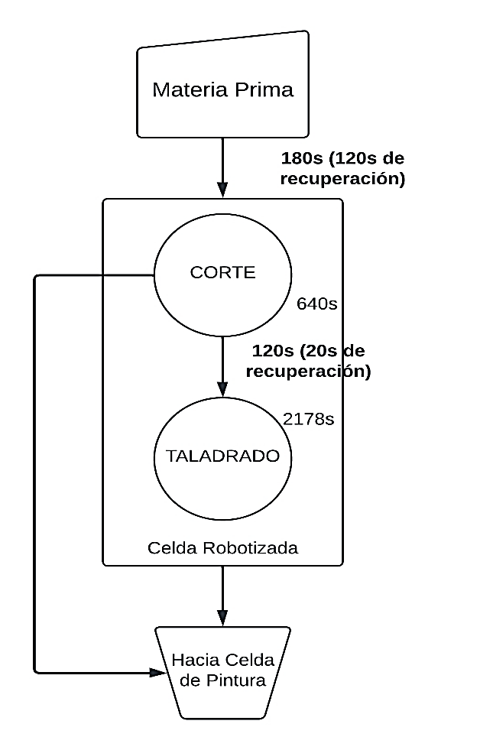
 |  |  | Peor caso

 | kpi
 | Total Rp | PC | OEE (%)
Bandeja | 0.55172413793 | 20.689655172 | 49.305507637
Soporte | 0.54811205847 | 20.554202192 | 49.148579781
Mesa | 0.5686305481 | 21.323645554 | 49.87342442

